을지
원자재 압출 리스트
◆ 발 주 차 수 : |  |  | 1 차
◆ 공 사 명 : 힐스테이트 ㅇㅇㅇ |  |  |  |  |  |  |  |  | 작성일자 : 2024. 06 . 12.
NO. | 품 명 | DIES NO. | 형 상 | 색 상 | 길 이 | 단 중 | 수량 | 중 량 | 비 고 | 여유분 | 단열
1 | MUL | IJ-10691 |  | F3338 Medium Bronze | 6,410 | 1.948 | 42 | 524.4 |  | 2

2 | TRAN | IJ-13337 |  | F3338 Medium Bronze | 5,210 | 1.487 | 52 | 402.9 |  | 2

3 | VENT-L | IJ-14936 | 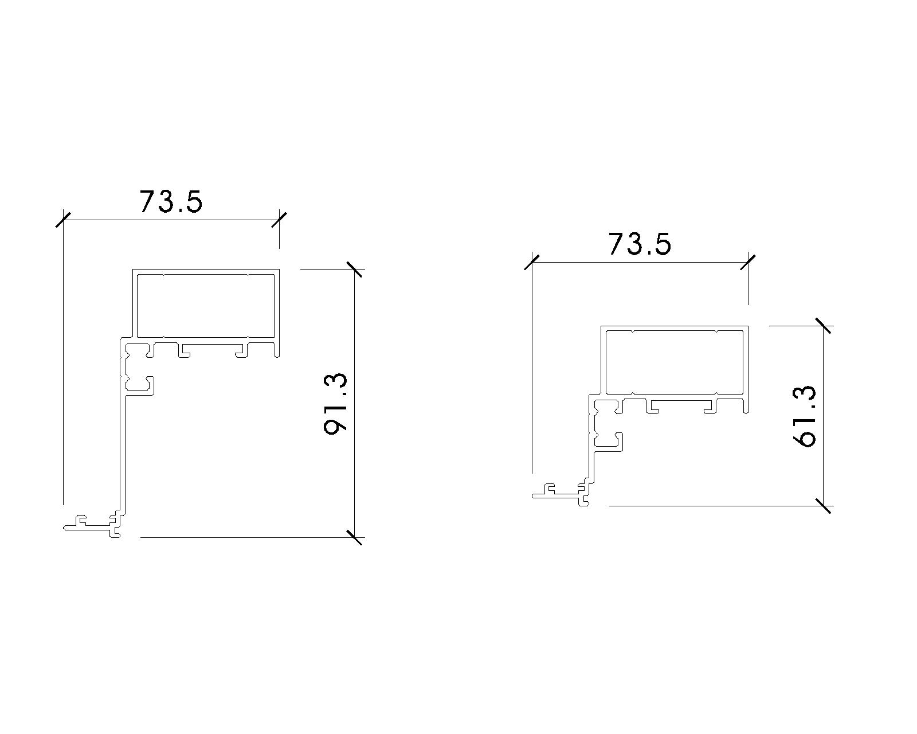 | F3338 Medium Bronze | 6,540 | 1.344 | 56 | 492.2 |  | 2 | 366.24
 |  |  |  |  |  |  |  |  |  |  | 0

4 | VENT FRAME | IJ-14948 | 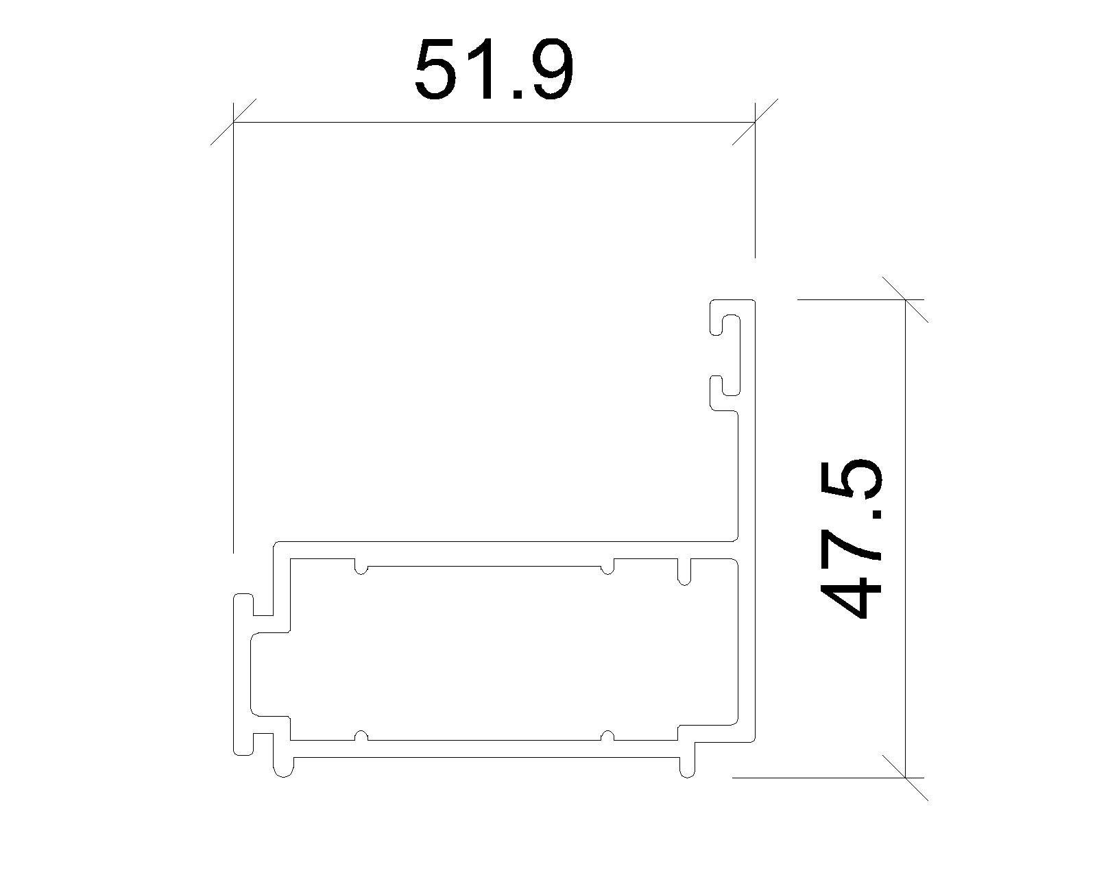 | F3338 Medium Bronze | 6,540 | 0.874 | 56 | 320.1 |  | 2

5 | ANGLE-30*30*1.2T | ANG-0004 | 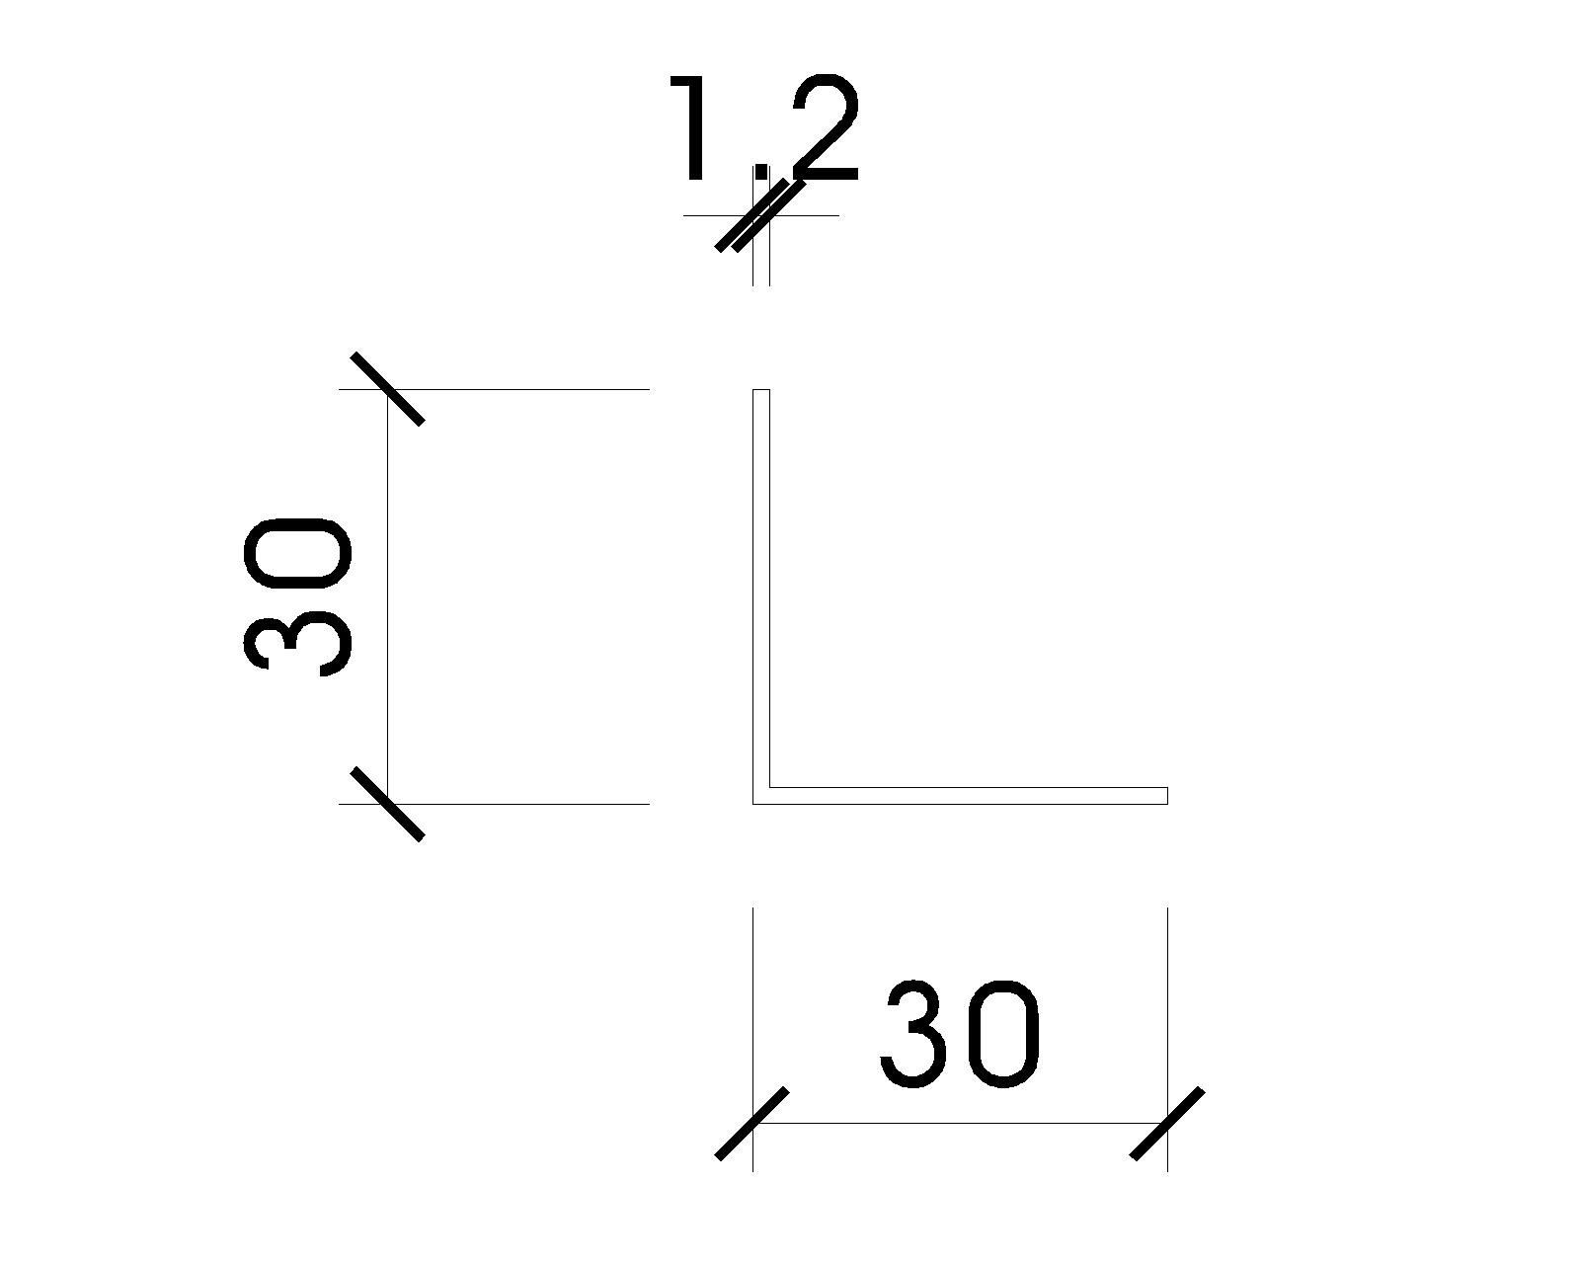 | M.F | 6,400 | 0.191 | 2 | 2.4

6 | VENT FRAME CORNER PIECE | JCP-2015-A | 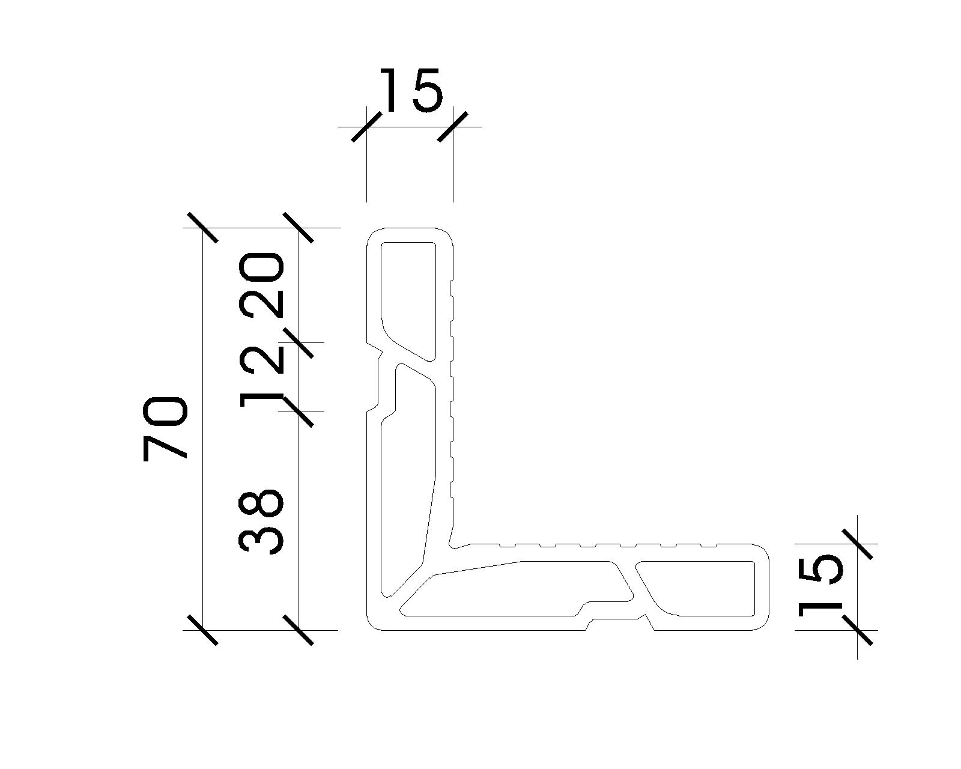 | M.F | 6,400 | 2.264 | 4 | 58.0 |  | 1

7 | VENT CORNER PIECE | IJ-9511 | 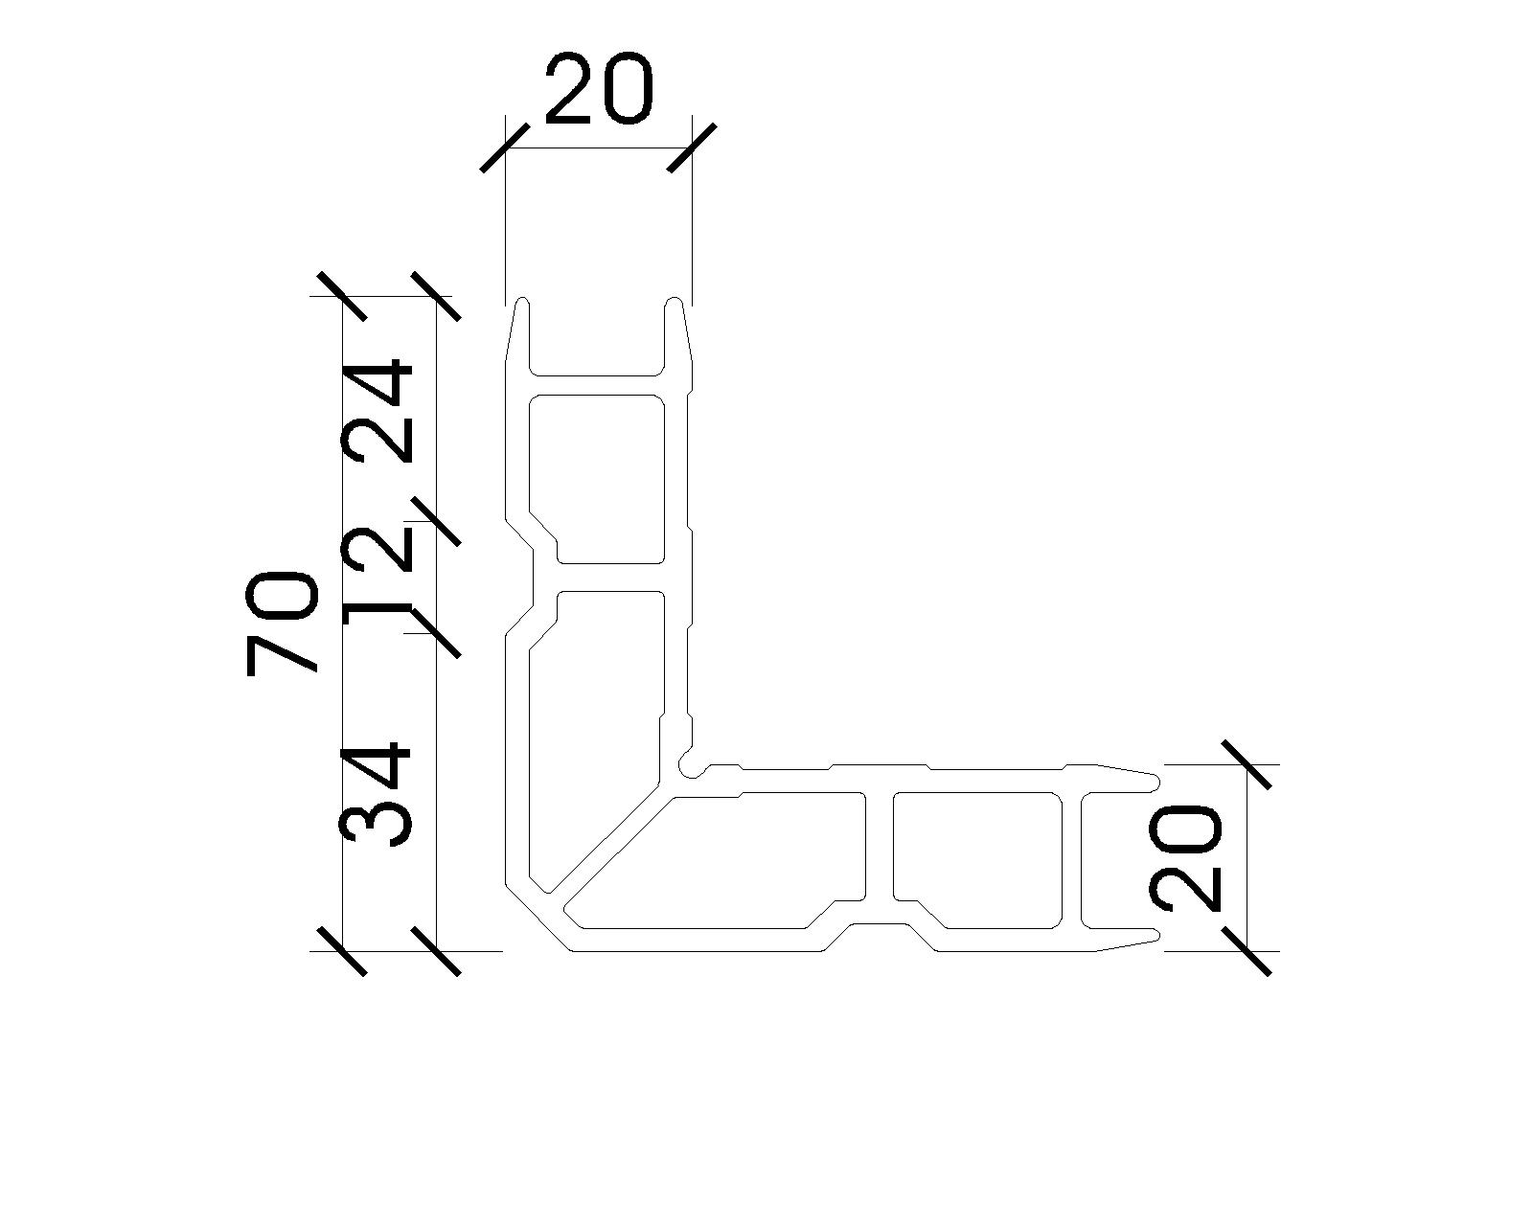 | M.F | 6,400 | 2.116 | 5 | 67.7 |  | 1

8 | T-BAR | IJ-12713 |  | M.F | 5,730 | 0.335 | 59 | 113.3 |  | 1

9 | BRACKET | D040120035 | 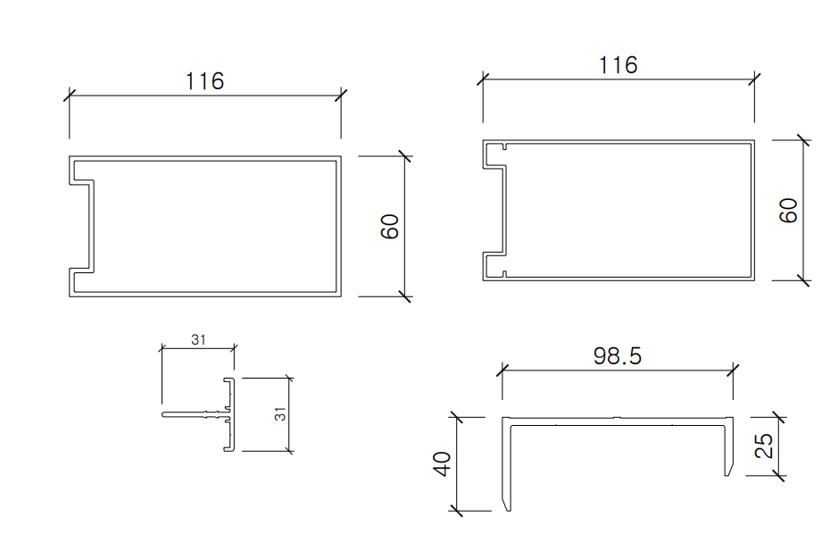 | M.F | 6,400 | 1.380 | 5 | 44.2 |  | 1

합 계 |  |  |  |  |  |  |  | 2,025
(주)익진엔지니어링 |  |  |  |  |  |  |  |  | IJQ-06-01-10(REV.0)

 |  |  |  |  |  |  | 도장 | 1,739.62 |  |  | 366.24

